关系图
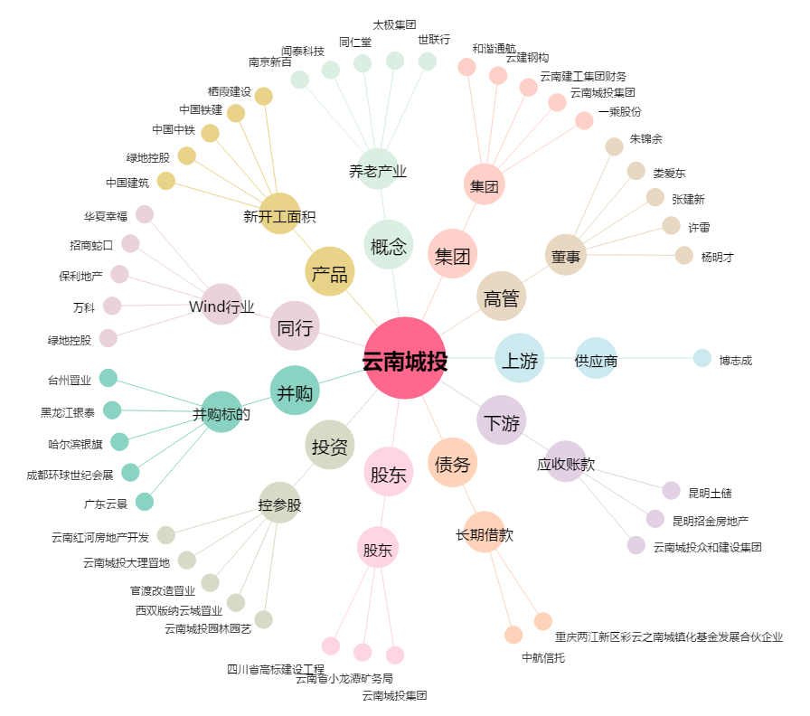
云南城投[600239.SH] - 关系概览图

